学术创新奖
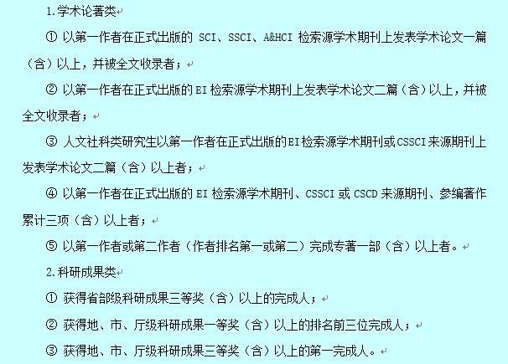
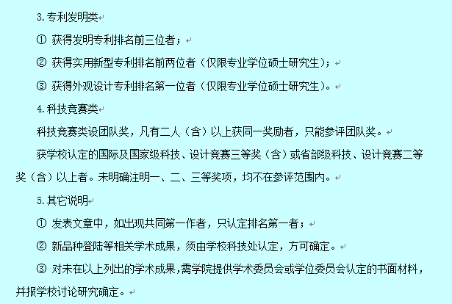
班级 | 学号 | 初审情况
研材料172 | 3170381 | 合格
 | 3170403 | 合格
 | 3170398 | 合格
 | 3170397 | 合格
 | 3170387 | 合格
 | 3170370 | 合格
 | 3170369 | 合格
 | 3170386 | 未通过，文章未发表 | 毕业班学生，预计发表在2019年12月的期刊上
 | 3170379 | 合格
 | 3170399 | 未通过，请参考下方评奖标准
研材料173 | 3170345 | 合格
 | 3170007 | 合格
 | 3170348 | 合格
 | 3170349 | 合格
 | 3170351 | 合格
 | 3170367 | 合格
 | 3170342 | 未通过，文章未发表
 | 3170361 | 合格
 | 3170353 | 未通过，请参考下方评奖标准
 | 3170340 | 合格 | 请补交学术创新申请表
 | 3170341 | 合格
研材料174 | 2160118 | 合格
 | 2160122 | 合格
 | 2160130 | 合格
 | 2160137 | 合格
 | 2160139 | 合格
 | 2170118 | 合格
 | 2170120 | 合格
 | 2170121 | 合格
 | 2170132 | 合格
 | 2170134 | 合格
 | 2170135 | 合格
 | 2170136 | 合格
 | 2170137 | 合格
 | 2170139 | 合格
 | 2170143 | 合格
 | 2170116 | 未通过，专利需授权
研材料181 | 7180334 | 未通过，请参考下方评奖标准
 | 7180355 | 合格
 | 7180332 | 合格
 | 7180364 | 未通过，请参考下方评奖标准
研材料183 | 3180364 | 未通过，请参考下方评奖标准
 | 3180388 | 合格
研材料184 | 2180129 | 合格
 | 2180130 | 合格
 | 2180137 | 合格
 | 2180140 | 合格
 | 2180141 | 合格
 | 2180144 | 合格
 | 2180145 | 合格
 | 2180146 | 合格
 | 2180147 | 合格
 | 2180148 | 合格
 | 2180150 | 合格
 | 2180151 | 合格
 | 2180152 | 合格
 | 2180155 | 合格
 | 2180156 | 合格
 | 2180157 | 合格
 | 2180158 | 合格
 | 2180159 | 合格
 | 2180160 | 合格
 | 2180161 | 合格
 | 2180142 | 未通过，请参考下方评奖标准
 | 2180132 | 未通过，专利需授权
 | 2180133 | 合格
 | 2180153 | 合格
 | 2180131 | 未通过，专利需授权
研材料194 | 2190155 | 合格
 | 2190157 | 合格
 | 2190161 | 合格
 | 2190162 | 合格
 | 2190164 | 合格
 | 2190166 | 合格
 | 2190169 | 合格
 | 2190170 | 合格
 | 2190171 | 合格
 | 2190173 | 合格
 | 2190174 | 合格
 | 2190175 | 合格
 | 2190138 | 合格
 | 2190144 | 合格
 | 2190137 | 合格
 | 2190134 | 合格
 | 2190150 | 合格
 | 2190146 | 合格
 | 2190143 | 合格
 | 2190141 | 合格
 | 2190147 | 合格
 | 2190149 | 合格
 | 2190163 | 合格

